Spieler SpVgg
Bestellformular Spieler SpVgg
Name:
E-Mail:
Telefonnummer:
Mannschaft:
Initialen: | pro Stück 4,00 € für die Initialen falls gewünscht
Datum:

Bild | Artikel/Artikel-Nr. | Farbe | Größe/Stückzahl |  |  |  |  |  |  | Preis
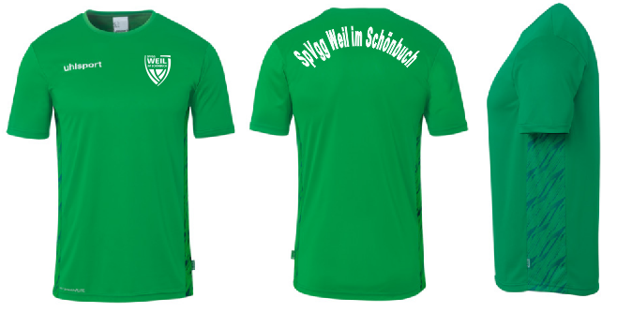 | Poly Shirt Progressive 28 100226747 (inkl. Wappen und Schriftzug) | Grün | Größe | 116 | 128 | 140 | 152 | 164 | - | 20.00 €
 |  |  | Stückzahl |  |  |  |  |  |  | 0.00 €
 |  |  | Größe | S | M | L | XL | XXL | 3XL | 23.00 €
 |  |  | Stückzahl |  |  |  |  |  |  | 0.00 €
 | Poly Shirt Progressive 28 100226747 (inkl. Wappen und Schriftzug) | Weiß | Größe | 116 | 128 | 140 | 152 | 164 | - | 20.00 €
 |  |  | Stückzahl |  |  |  |  |  |  | 0.00 €
 |  |  | Größe | S | M | L | XL | XXL | 3XL | 23.00 €
 |  |  | Stückzahl |  |  |  |  |  |  | 0.00 €
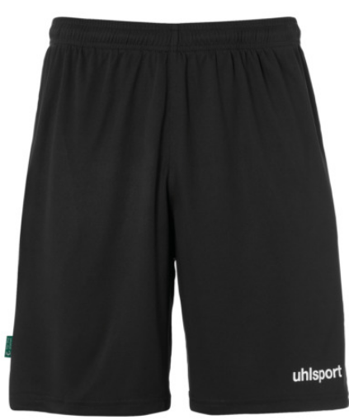 | Center Basic Short 100530616 | Schwarz | Größe | 116 | 128 | 140 | 152 | 164 | - | 9.00 €
 |  |  | Stückzahl |  |  |  |  |  |  | 0.00 €
 |  |  | Größe | S | M | L | XL | XXL | - | 10.50 €
 |  |  | Stückzahl |  |  |  |  |  |  | 0.00 €
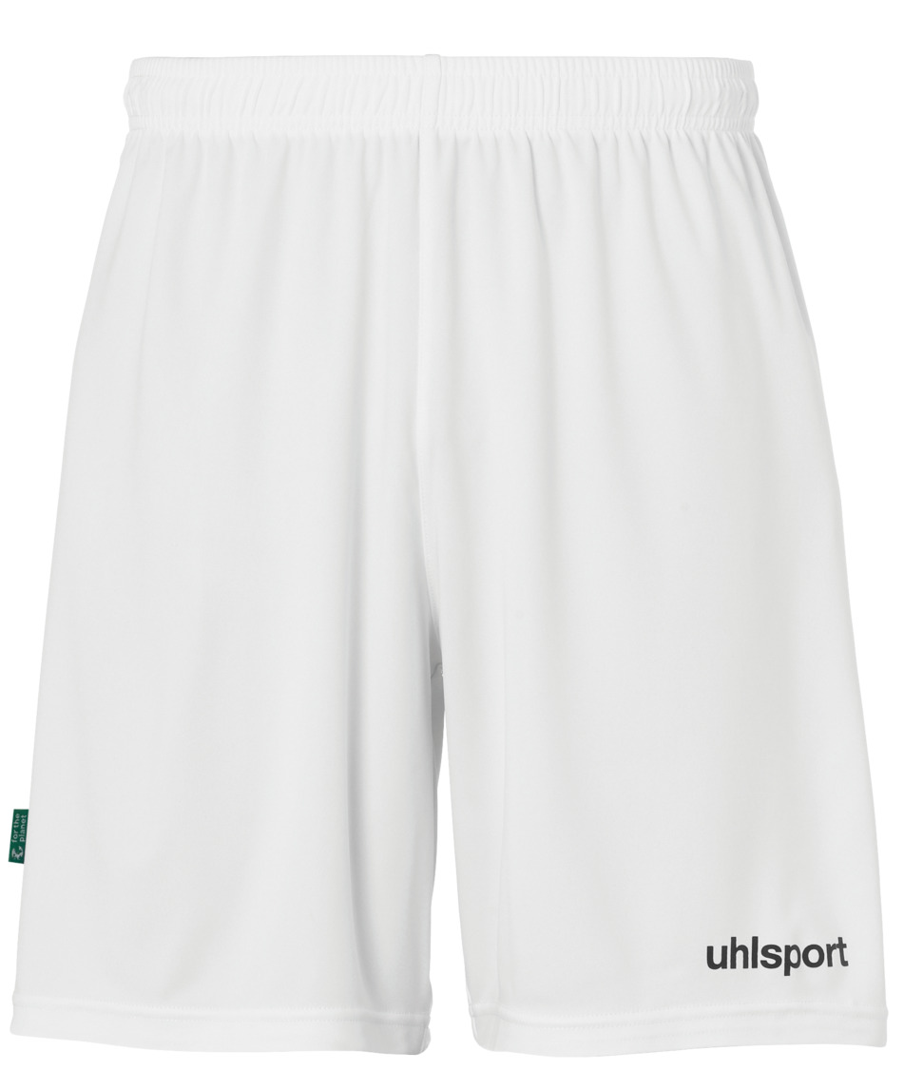 | Center Basic Short 100530601 | Weiß | Größe | 116 | 128 | 140 | 152 | 164 | - | 9.00 €
 |  |  | Stückzahl |  |  |  |  |  |  | 0.00 €
 |  |  | Größe | S | M | L | XL | XXL | - | 10.50 €
 |  |  | Stückzahl |  |  |  |  |  |  | 0.00 €
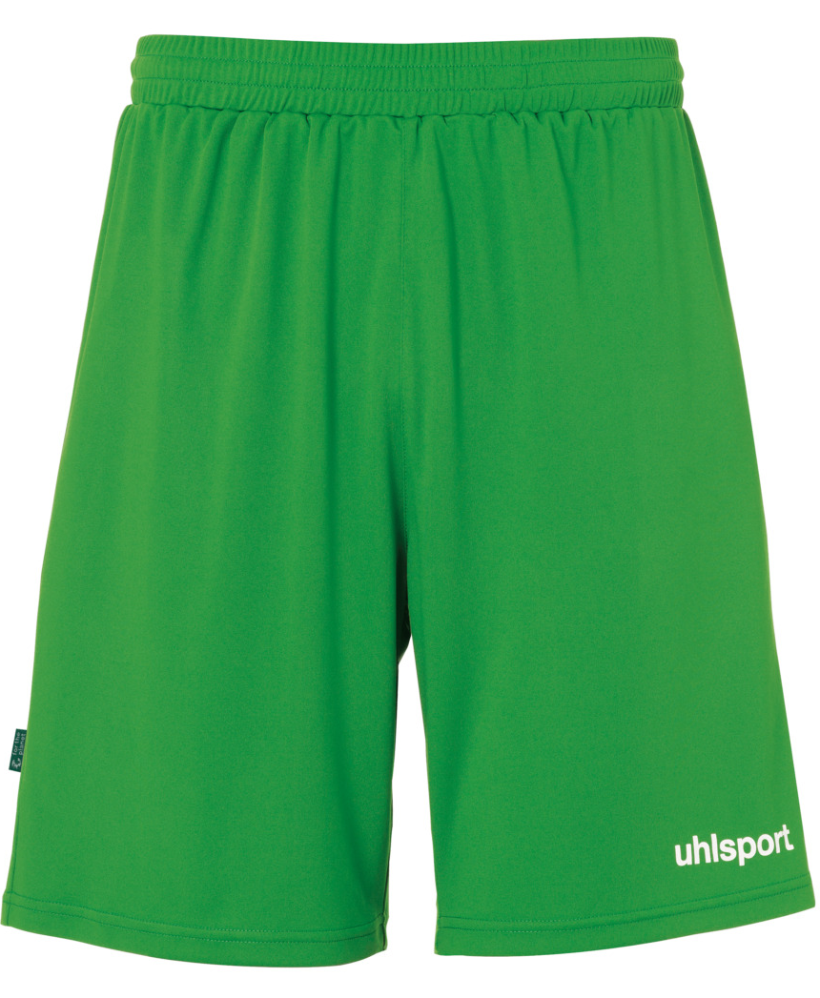 | Center Basic Short 100530670 | Grün | Größe | 116 | 128 | 140 | 152 | 164 | - | 9.00 €
 |  |  | Stückzahl |  |  |  |  |  |  | 0.00 €
 |  |  | Größe | S | M | L | XL | XXL | - | 10.50 €
 |  |  | Stückzahl |  |  |  |  |  |  | 0.00 €
 | Team Pro Socken 100369701 | Schwarz | Größe | 28-32 | 33-36 | 37-40 | 41-44 | 45-47 | - | 6.00 €

 |  |  | Stückzahl |  |  |  |  |  |  | 0.00 €

 | Team Pro Socken 100369705 | Grün | Größe | 28-32 | 33-36 | 37-40 | 41-44 | 45-47 | - | 6.00 €

 |  |  | Stückzahl |  |  |  |  |  |  | 0.00 €

 | Distinction Baselayer 100307823 | Grün | Größe | 116 | 128 | 140 | 152 | 164 | - | 30.00 €
 |  |  | Stückzahl |  |  |  |  |  |  | 0.00 €
 |  |  | Größe | S | M | L | XL | XXL | 3XL | 35.00 €
 |  |  | Stückzahl |  |  |  |  |  |  | 0.00 €
 | Distinction Baselayer 100307801 | Weiß | Größe | 116 | 128 | 140 | 152 | 164 | - | 30.00 €
 |  |  | Stückzahl |  |  |  |  |  |  | 0.00 €
 |  |  | Größe | S | M | L | XL | XXL | 3XL | 35.00 €
 |  |  | Stückzahl |  |  |  |  |  |  | 0.00 €
 | Super Light Plus 100680603 | Schwarz/Blau | Größe | 116 | 128 | 140 | 152 | 164 | - | 44.00 €
 |  |  | Stückzahl |  |  |  |  |  |  | 0.00 €
 |  |  | Größe | S | M | L | XL | XXL | 3XL | 47.00 €
 |  |  | Stückzahl |  |  |  |  |  |  | 0.00 €
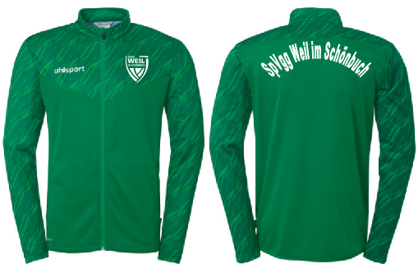 | Poly Jacke Progressive 28 100226947 (inkl. Wappen und Schriftzug) | Grün | Größe | 116 | 128 | 140 | 152 | 164 | - | 29.00 €
 |  |  | Stückzahl |  |  |  |  |  |  | 0.00 €
 |  |  | Größe | S | M | L | XL | XXL | 3XL | 32.00 €
 |  |  | Stückzahl |  |  |  |  |  |  | 0.00 €
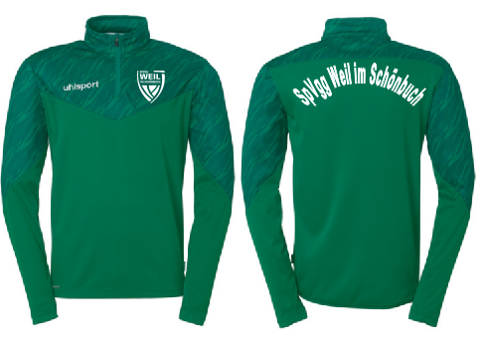 | Zip Top Progressive 28 100227547 (inkl. Wappen und Schriftzug) | Grün | Größe | 116 | 128 | 140 | 152 | 164 | - | 35.00 €
 |  |  | Stückzahl |  |  |  |  |  |  | 0.00 €
 |  |  | Größe | S | M | L | XL | XXL | 3XL | 39.00 €
 |  |  | Stückzahl |  |  |  |  |  |  | 0.00 €
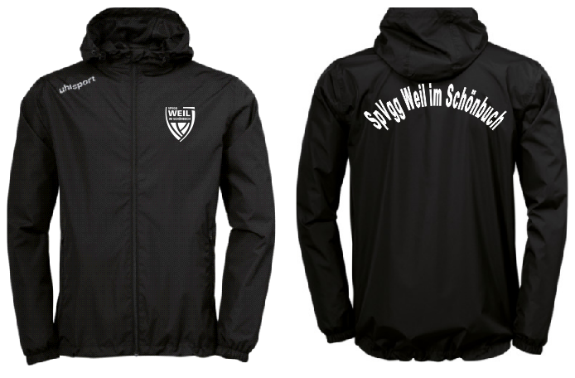 | Regenjacke 100520201 (inkl. Wappen und Schriftzug) | Schwarz | Größe | 116 | 128 | 140 | 152 | 164 | - | 32.00 €
 |  |  | Stückzahl |  |  |  |  |  |  | 0.00 €
 |  |  | Größe | S | M | L | XL | XXL | 3XL | 35.00 €
 |  |  | Stückzahl |  |  |  |  |  |  | 0.00 €
 | Team Hose 100522101 | Schwarz | Größe | 116 | 128 | 140 | 152 | 164 | - | 18.00 €
 |  |  | Stückzahl |  |  |  |  |  |  | 0.00 €
 |  |  | Größe | S | M | L | XL | XXL | 3XL | 21.00 €
 |  |  | Stückzahl |  |  |  |  |  |  | 0.00 €
 | Performance Hose mit Reißverschluss 100529801 | Schwarz | Größe | 116 | 128 | 140 | 152 | 164 | - | 24.00 €
 |  |  | Stückzahl |  |  |  |  |  |  | 0.00 €
 |  |  | Größe | S | M | L | XL | XXL | 3XL | 27.00 €
 |  |  | Stückzahl |  |  |  |  |  |  | 0.00 €
 | Center Basic Short 100428001 - 50L 100428101 - 75L (inkl. Wappen) | Schwarz | Größe | 50L |  |  |  |  |  | 25.00 €
 |  |  | Stückzahl |  |  |  |  |  |  | 0.00 €
 |  |  | Größe | 75L |  |  |  |  |  | 28.00 €
 |  |  | Stückzahl |  |  |  |  |  |  | 0.00 €
 | Essential Sporttasche mit Bodenfach 100428301 - 50L 100428401 - 75L (inkl. Wappen) | Schwarz | Größe | 50L |  |  |  |  |  | 28.00 €
 |  |  | Stückzahl |  |  |  |  |  |  | 0.00 €
 |  |  | Größe | 75L |  |  |  |  |  | 34.00 €
 |  |  | Stückzahl |  |  |  |  |  |  | 0.00 €
 | Rucksack mit Bodenfach 100428301 - 50L 100428401 - 75L (inkl. Wappen) | Schwarz | Größe | 50L |  |  |  |  |  | 28.00 €
 |  |  | Stückzahl |  |  |  |  |  |  | 0.00 €
 |  |  | Größe | 75L |  |  |  |  |  | 34.00 €
 |  |  | Stückzahl |  |  |  |  |  |  | 0.00 €
 |  |  |  | Initialen (Menge*4,00 €): |  |  |  |  |  | 0.00 €
 |  |  |  | Gesamtsumme: |  |  |  |  |  | 0.00 €

